画面部品情報
アプリ課題(2025） |  |  | 画面ID | 画面名 |  |  |  | 作成日 | 作成者 | 更新日 | 更新者
 |  |  |  | ユーザ管理画面(カロリー管理画面) |  |  |  | 2024-12-31 | 福田

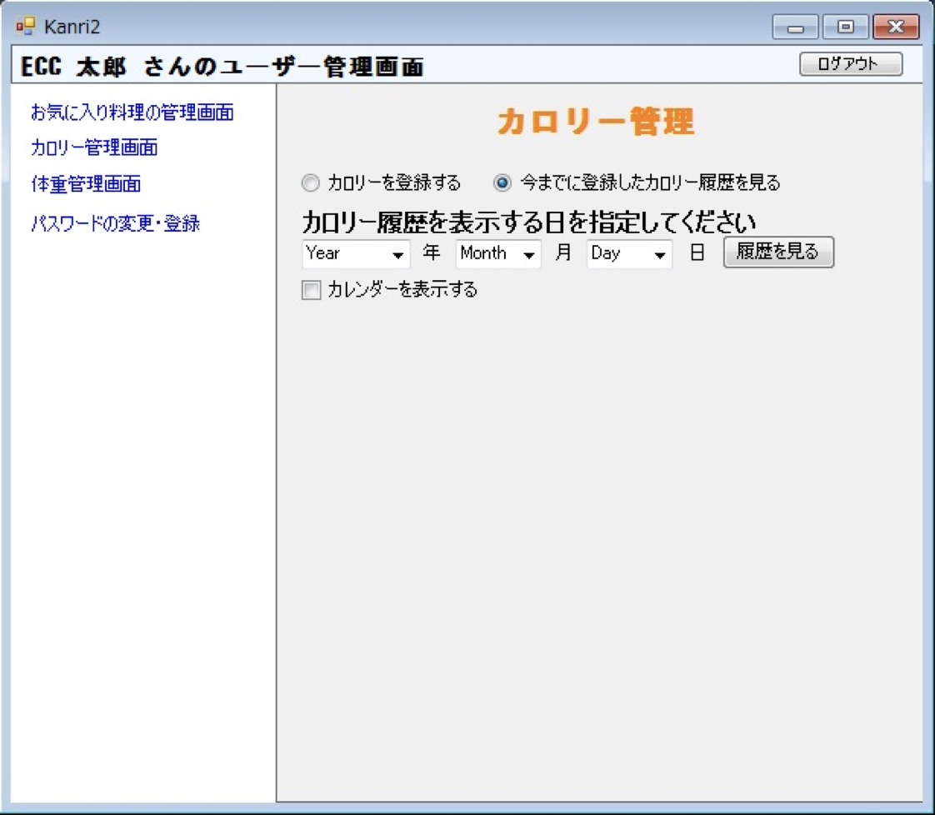
 | 1.【画面イメージ】
 | 【初期表示】（カロリーを登録する） |  |  | （今までに登録したカロリー履歴を見る） |  |  |  | 【スマホ版イメージ】

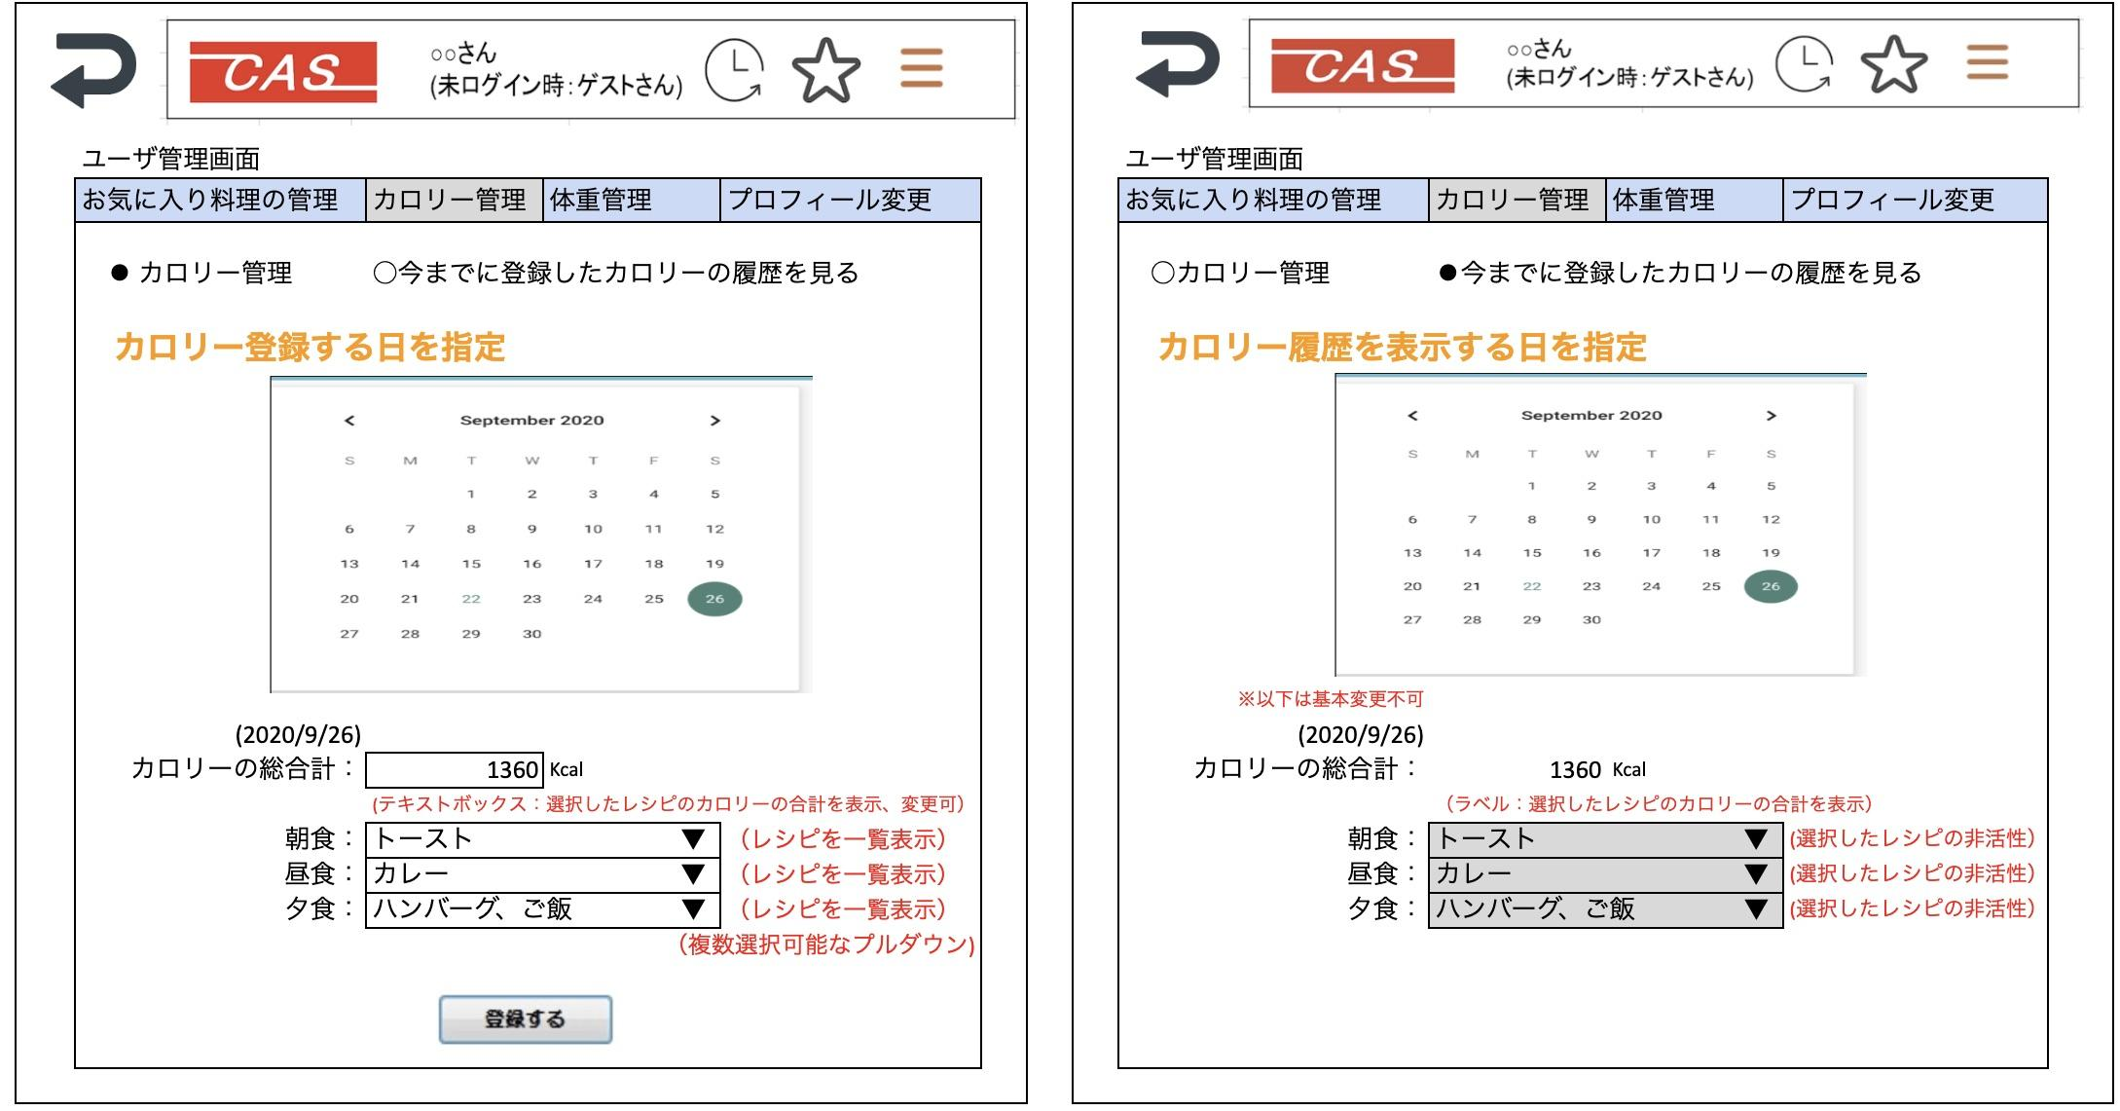

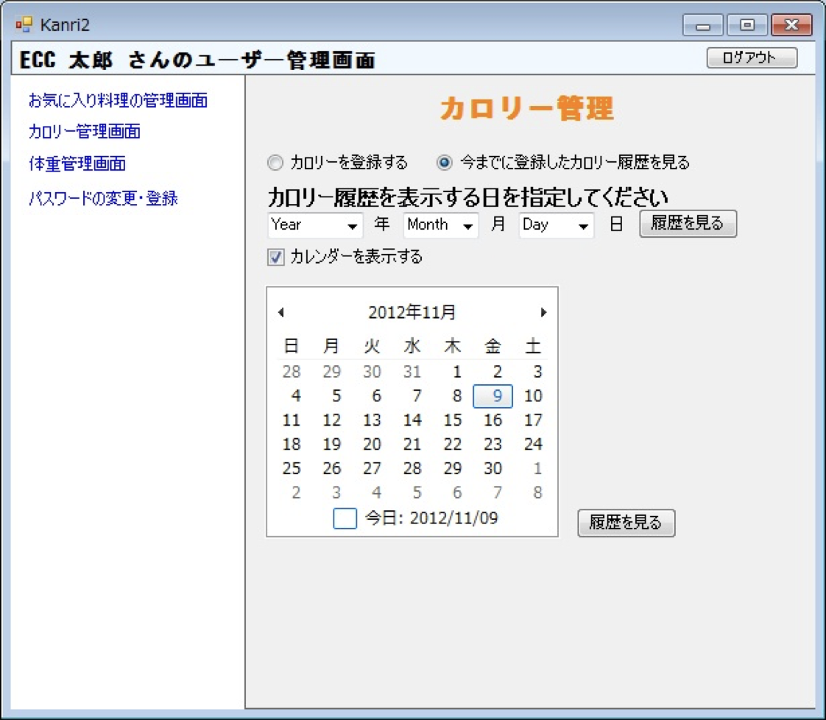
 |  |  |  |  |  |  |  | ※日程を選ぶと入力可能になる。
 | （上記でカレンダー表示時） |  |  | （上記でカレンダー表示時）

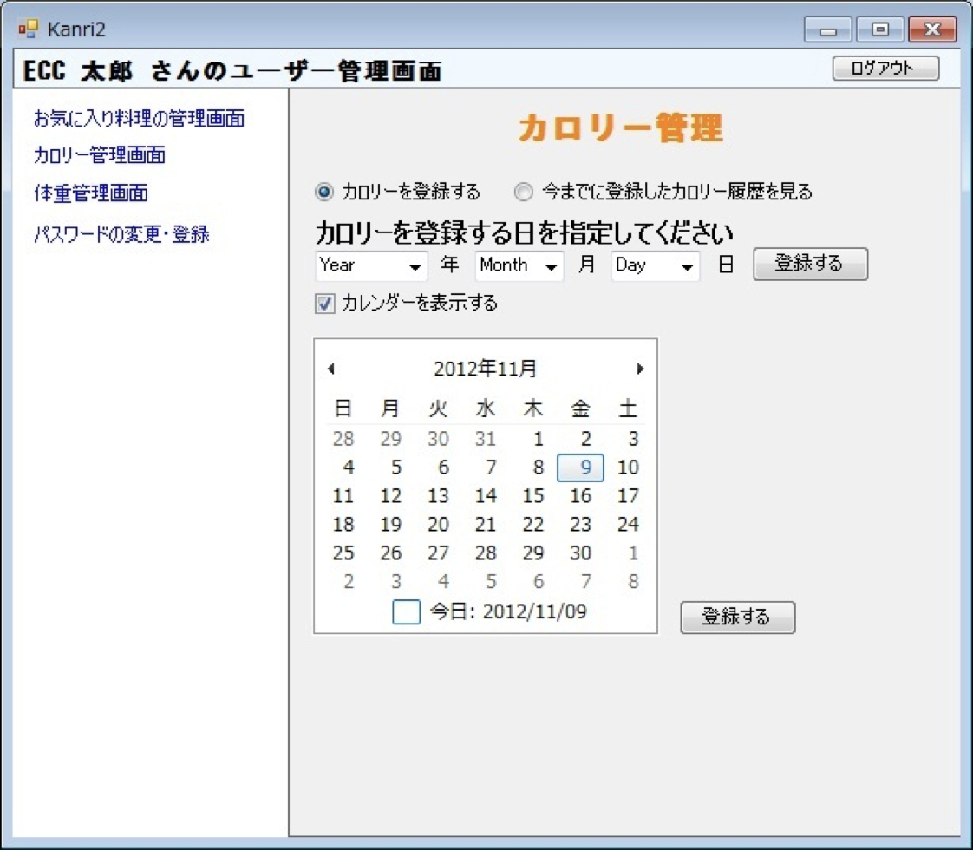

 | （今までに登録したカロリーの履歴を見る）※カレンダーベースで表示（ヘッダーと戻るボタンなどは表示する）

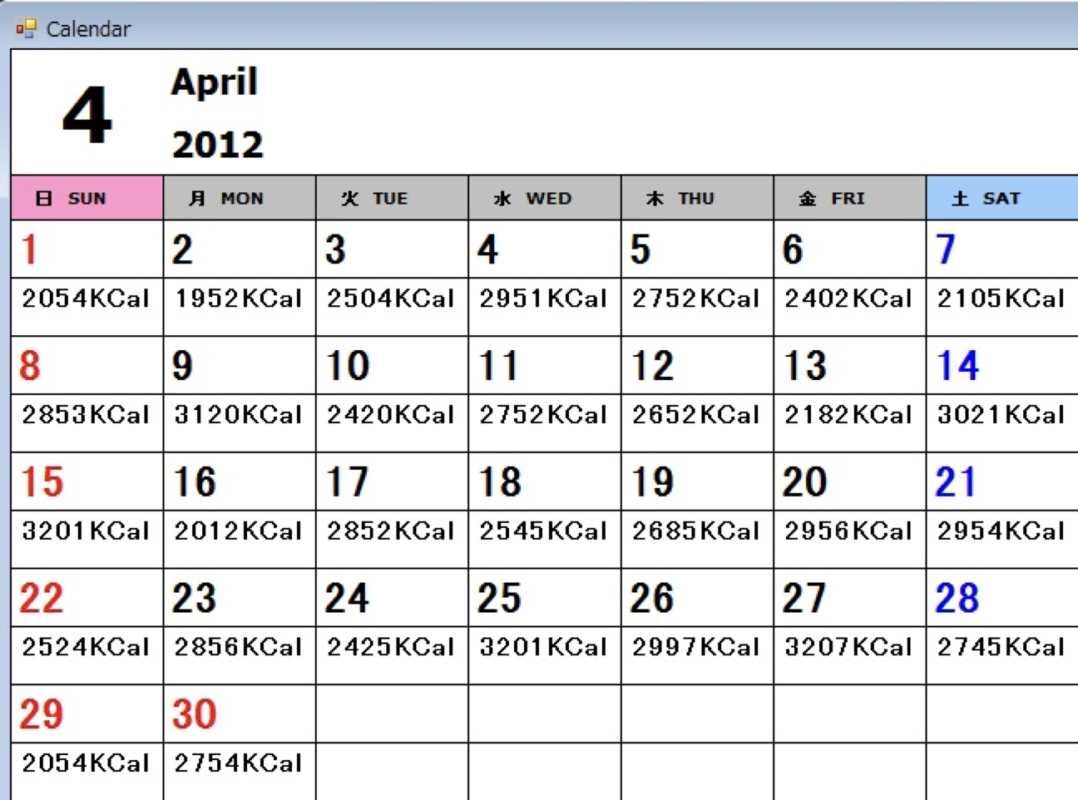

 | 2.【機能概要】

 | 3.【前の画面より受け取ったパラメータ】
 | パラメータ名 | データ型 | 桁数

 | 4.【イベント情報】
 | イベント名 | 処理概要

 | 5.【フォーム情報】 |  |  |  | 6.【DB情報】
 | （バリデーションチェックのエラー表示部） |  |  |  | （バリデーションチェックのエラー表示部）
 | 項目名 | 部品 | 備考 |  | 取得元テーブル | 取得列 | データ型 | 桁数 | 備考

 | （検索条件） |  |  |  | （検索条件）
 | 項目名 | 部品 | 備考 |  | 取得元テーブル | 取得列 | データ型 | 桁数 | 備考

 | 項目名 | 部品 | 備考 |  | 取得元テーブル | 取得列 | データ型 | 桁数 | 備考

 | （検索結果） |  |  |  | （検索条件）
 | 項目名 | 部品 | 備考 |  | 取得元テーブル | 取得列 | データ型 | 桁数 | 備考

編集用
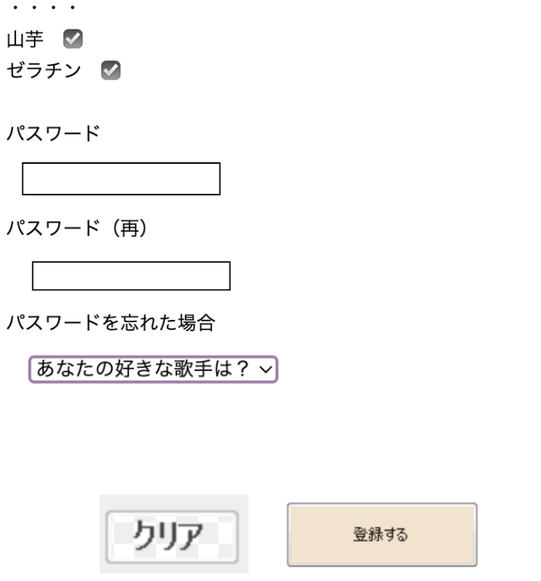
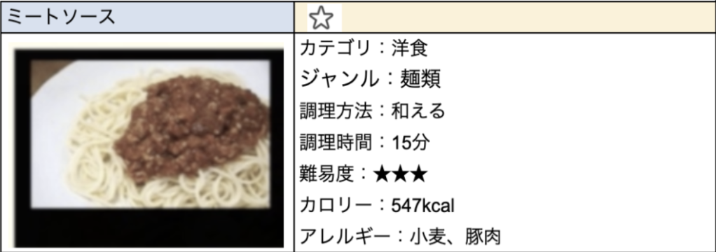
ユーザ管理画面
お気に入り料理の管理 | カロリー管理 | 体重管理 | プロフィール変更
削除



ユーザ管理画面 |  |  |  | ユーザ管理画面
お気に入り料理の管理 | カロリー管理 | 体重管理 | プロフィール変更 | お気に入り料理の管理 | カロリー管理 | 体重管理 | プロフィール変更

⚫︎ カロリー管理 | ○今までに登録したカロリーの履歴を見る |  |  | ○カロリー管理 | ⚫︎今までに登録したカロリーの履歴を見る

カロリー登録する日を指定 |  |  |  | カロリー履歴を表示する日を指定
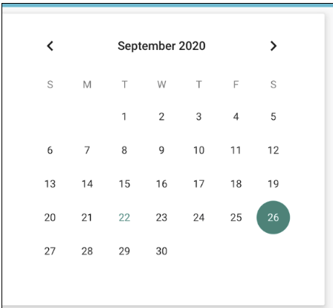

 |  |  |  | ※以下は基本変更不可
(2020/9/26) |  |  |  | (2020/9/26)
カロリーの総合計： | 1360 | Kcal |  | カロリーの総合計： | 1360 | Kcal
 | (テキストボックス：選択したレシピのカロリーの合計を表示、変更可） |  |  |  | （ラベル：選択したレシピのカロリーの合計を表示）
朝食： | トースト ▼ |  | （レシピを一覧表示） | 朝食： | トースト ▼ |  | (選択したレシピの非活性）
昼食： | カレー ▼ |  | （レシピを一覧表示） | 昼食： | カレー ▼ |  | (選択したレシピの非活性）
夕食： | ハンバーグ、ご飯 ▼ |  | （レシピを一覧表示） | 夕食： | ハンバーグ、ご飯 ▼ |  | (選択したレシピの非活性）
 |  |  | （複数選択可能なプルダウン)

ユーザ管理画面 |  |  |  | ユーザ管理画面
お気に入り料理の管理 | カロリー管理 | 体重管理 | プロフィール変更 | お気に入り料理の管理 | カロリー管理 | 体重管理 | プロフィール変更

⚫︎ 体重管理 | ○今までに登録した体重の履歴を見る |  |  | ○体重管理 | ⚫︎今までに登録した体重の履歴を見る

体重登録する日を指定 |  |  |  | 体重履歴を表示する日を指定

(2020/9/26) |  |  |  | (2020/9/26)
体重： | 63 | kg |  | 体重： | 63 | kg

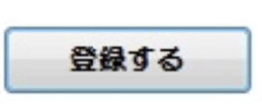

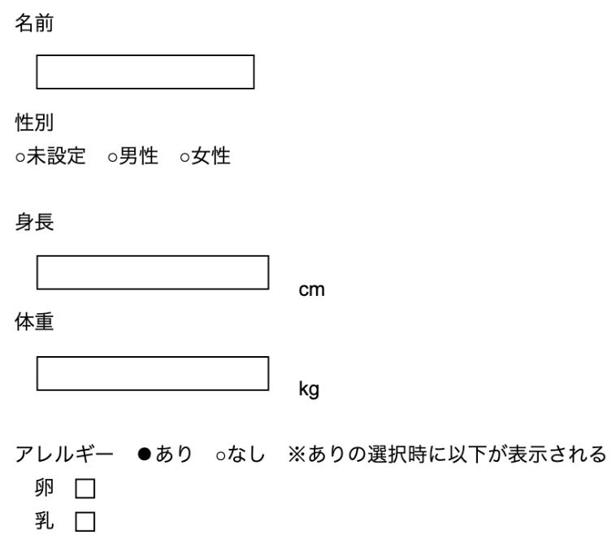
ユーザ管理画面 |  |  |  | ユーザ管理画面
お気に入り料理の管理 | カロリー管理 | 体重管理 | プロフィール変更 | お気に入り料理の管理 | カロリー管理 | 体重管理 | プロフィール変更 | ← IDの欄を追加して、非活性で表示させる。

